Ground Rule 이행도(서울,부산)
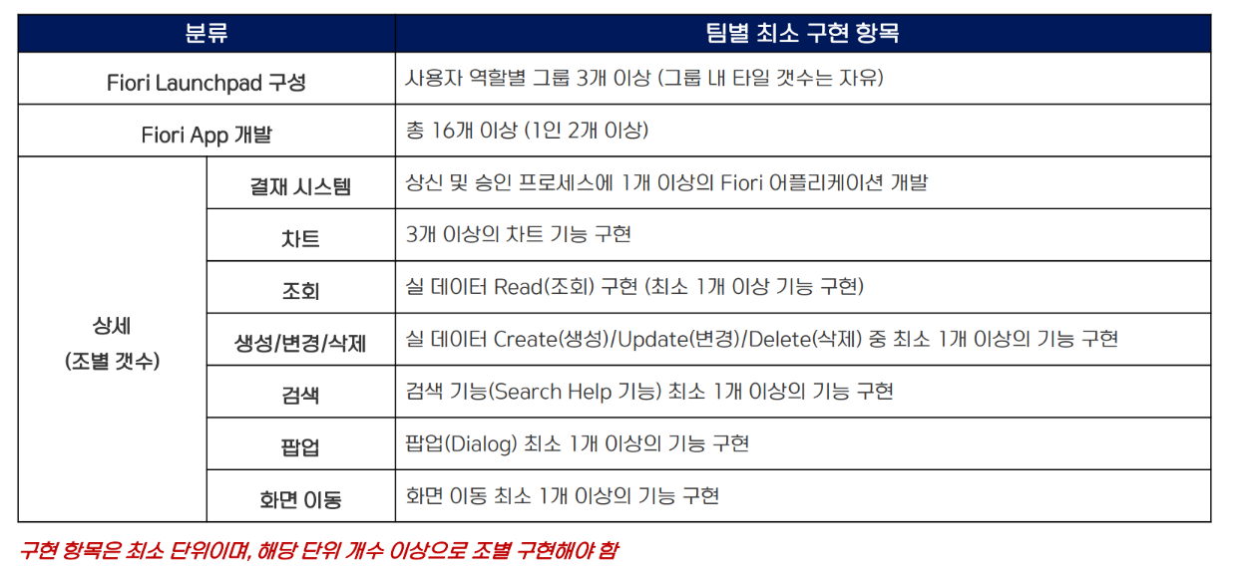
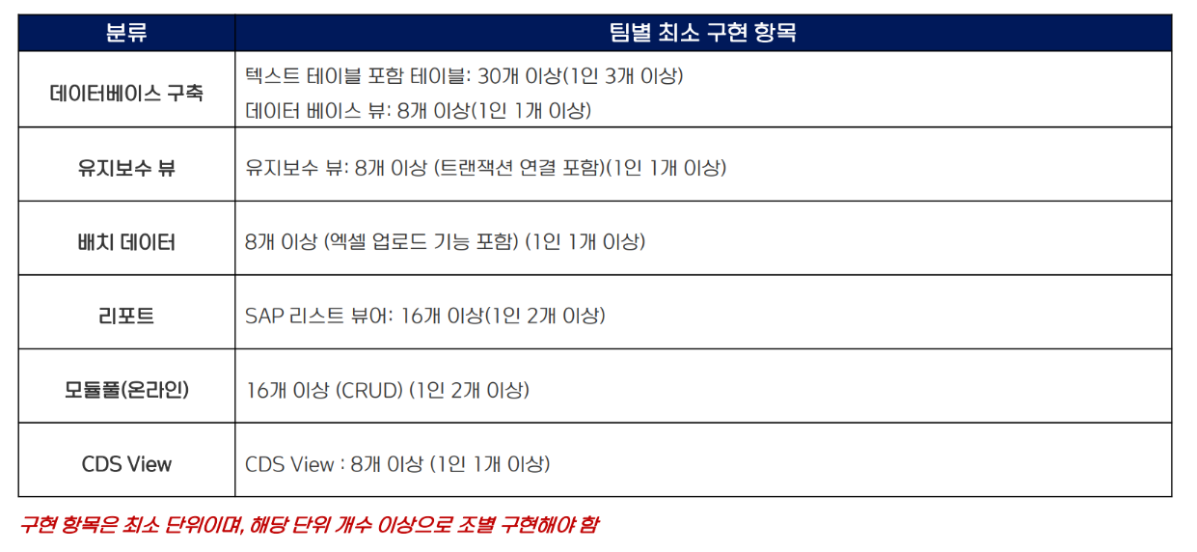
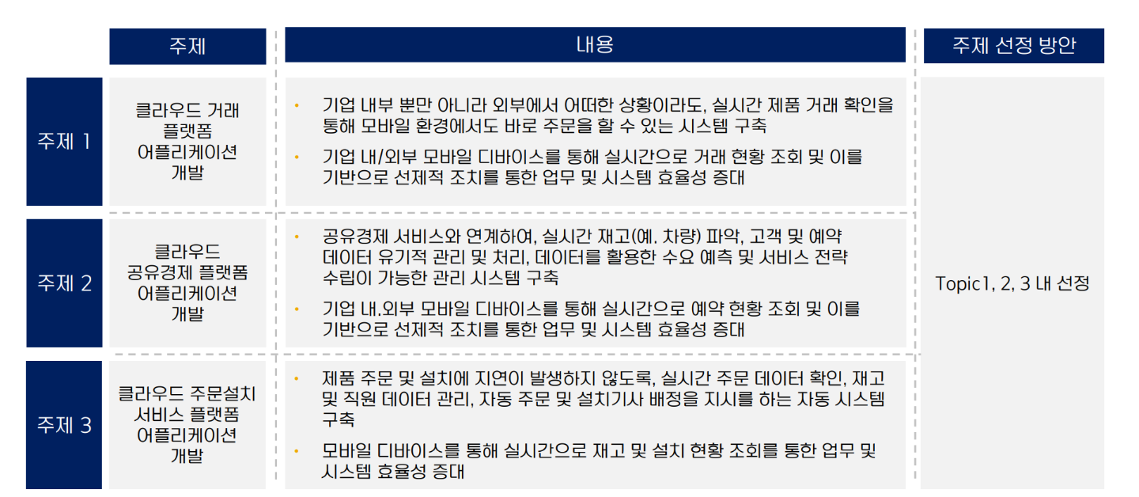
 | !노란색 부분만 수정 가능 (나머지 행/열 모두 함수 처리된 고정값)
 | 조 인원이 8명 이하의 경우, 불필요한 조원의 열 삭제
 |  |  |  |  | 1 |  | 2 |  | 3 |  | 4 |  | 5 |  | 6 |  | 7 |  | 8 |  | 9
 | 조 인원 | 9 | #조 |  | 홍길동 |  | 최정한 |  | 김동현 |  | 임세인 |  | 김수정 |  | 정의림 |  | 김성한 |  | 홍길순 |  | 임꺽정
Ground Rule 항목 | 조별 최소 구현 | 1인 최소 구현 | 갯수 | % | 갯수 | % | 갯수 | % | 갯수 | % | 갯수 | % | 갯수 | % | 갯수 | % | 갯수 | % | 갯수 | % | 갯수 | %
DB 테이블 | 27 | 3 | 14 | 52% | 2 | 67% | 2 | 67% | 1 | 33% | 1 | 33% | 2 | 67% | 3 | 100% | 1 | 33% | 1 | 33% | 1 | 33%
DB 베이스 뷰 | 9 | 1 | 6 | 67% | 1 | 100% | 0 | 0% | 0 | 0% | 0 | 0% | 1 | 100% | 1 | 100% | 1 | 100% | 1 | 100% | 1 | 100%
유지보수 뷰 | 9 | 1 | 4 | 44% | 1 | 100% | 2 | 200% | 1 | 100% | 0 | 0% | 0 | 0% | 0 | 0% | 0 | 0% | 0 | 0% | 0 | 0%
배치 데이터 | 9 | 1 | 5 | 56% | 1 | 100% | 0 | 0% | 1 | 100% | 1 | 100% | 1 | 100% | 1 | 100% | 0 | 0% | 0 | 0% | 0 | 0%
리포트 프로그램 | 18 | 2 | 7 | 39% | 1 | 50% | 2 | 100% | 2 | 100% | 0 | 0% | 2 | 100% | 0 | 0% | 0 | 0% | 0 | 0% | 0 | 0%
모듈풀 | 18 | 2 | 9 | 50% | 0 | 0% | 1 | 50% | 0 | 0% | 2 | 100% | 0 | 0% | 0 | 0% | 2 | 100% | 2 | 100% | 2 | 100%
CDS View | 9 | 1 | 8 | 89% | 0 | 0% | 1 | 100% | 1 | 100% | 1 | 100% | 1 | 100% | 1 | 100% | 1 | 100% | 1 | 100% | 1 | 100%
ABAP Ground Rule 반영률 |  |  | 54% |  | 55% |  | 73% |  | 55% |  | 45% |  | 64% |  | 55% |  | 45% |  | 45% |  | 45%
Fiori APP - 결재 | 1 | - | 1 | 100% | 1 | - |  | - |  | - |  | - |  | - |  | - |  | - |  | - |  | -
Fiori APP - 차트 | 3 | - | 2 | 67% |  | - | 1 | - |  | - |  | - |  | - |  | - |  | - |  | - | 1 | -
Fiori APP - 조회 | 1 | - | 1 | 100% |  | - |  | - |  | - |  | - |  | - | 1 | - |  | - |  | - |  | -
Fiori APP - 생성/변경/삭제 | 1 | - | 0 | 0% |  | - |  | - |  | - |  | - |  | - |  | - |  | - |  | - |  | -
Fiori APP - 검색 | 1 | - | 0 | 0% |  | - |  | - |  | - |  | - |  | - |  | - |  | - |  | - |  | -
Fiori APP - 팝업 | 1 | - | 0 | 0% |  | - |  | - |  | - |  | - |  | - |  | - |  | - |  | - |  | -
Fiori APP - 화면 이동 | 1 | - | 0 | 0% |  | - |  | - |  | - |  | - |  | - |  | - |  | - |  | - |  | -
FIORI/UI5 Ground Rule 반영률 |  |  | 44%

[서울/부산]

개발 프로그램 리스트
CLO_O조 개발 프로그램 리스트
DB 테이블, 유지보수뷰는
프로그램 상세 설명 및 T-CODE 기재X
*진행 예정인 항목도 모두 포함
Ground Rule 항목 (LIST BOX에서 선택) | 프로그램명 / 테이블명 | 프로그램 상세기능 |  | T-CODE | 완료 여부(O/X) | 조 | 개발자
 |  | 프로그램 제목 | 프로그램 설명 |  |  |  | ID | 이름
배치 데이터 | ZBAMMR2110 | 재고배치 | 생산계획 테이블에 완제품 기초/기말, 자재소모테이블에 기초/기말 재고 입력 |  | O | 1조 | SYNC-B-10 | 홍길동
배치 데이터
배치 데이터
유지보수 뷰 | ZBAFIT_BANKBOOKM | 통장 마스터 유지보수 뷰 |  |  | X | 1조 | SYNC-B-10 | 홍길동
유지보수 뷰
유지보수 뷰
DB 테이블 | ZBASDT_SRESULT | 판매 실적 |  |  | O | 1조 | SYNC-B-10 | 홍길동
DB 테이블
DB 테이블
모듈풀 | SAPMZBASDR3020 | 판매 계획 수립 | 판매 계획 조회/저장/확정 | ZBASDR3020 | O | 1조 | SYNC-B-10 | 홍길동
모듈풀
모듈풀
Report Program | ZBASDR1030 | 완제품 재고 현황 | 완제품 재고 현황 조회 | ZBASDR1030 | O | 1조 | SYNC-B-10 | 홍길동
Report Program
Report Program
DB 테이블 | ZBCSDT_BILL_H | 청구 헤더 |  |  | X | 1조 | SYNC-B-10 | 홍길동
DB 테이블
DB 테이블
유지보수 뷰 | ZBCSDT_PRICE | 제품마스터 | 제품 정보 CRUD | ZBCSD1010 | X | 1조 | SYNC-B-10 | 홍길동
유지보수 뷰
유지보수 뷰
CDS View
CDS View
CDS View
Fiori APP - 결재
Fiori APP - 결재
Fiori APP - 결재
Fiori APP - 차트
Fiori APP - 차트
Fiori APP - 차트
Fiori APP - 조회
Fiori APP - 조회
Fiori APP - 조회
Fiori APP - 생성/변경/삭제
Fiori APP - 생성/변경/삭제
Fiori APP - 생성/변경/삭제
Fiori APP - 검색
Fiori APP - 검색
Fiori APP - 검색
Fiori APP - 팝업
Fiori APP - 팝업
Fiori APP - 팝업
Fiori APP - 화면 이동
Fiori APP - 화면 이동
Fiori APP - 화면 이동

